참가신청서
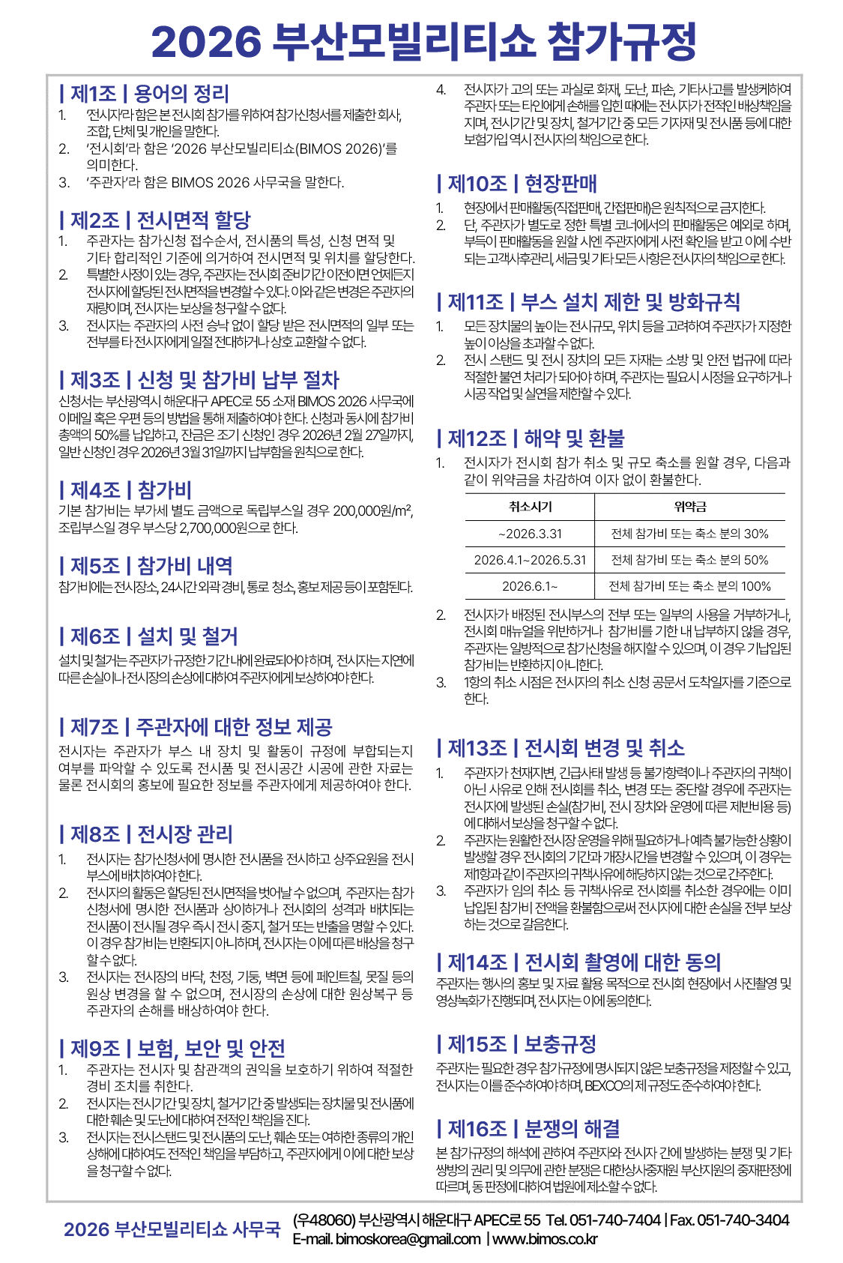

1. 참가업체 정보
회 사 명 | 국문 : |  |  |  | 영문 :
주 소
사업자등록번호 |  |  |  |  | 대표자
담 당 자 | 성 함 |  |  |  | 부서/직위
연 락 처 | 전 화 |  |  |  | 휴대전화
 | 이메일 |  |  |  | 팩 스
홈페이지
전시품 및 제품 설명

2. 전시면적 신청 및 참가비
구 분 |  |  | 신청내역 |  | 신청금액 |  |  | 단가(VAT별도)
독립부스 (㎡) |  |  |  | ㎡ | - |  | 원 | 200,000 | 원
조립부스 (9㎡/부스) |  |  |  | 부스 | - |  | 원 | 2,700,000 | 원
소 계 |  |  | - |  |  |  | 원
부 가 세 |  |  | -
합 계 |  |  |  |  | - |  | 원 | 부가세 포함
※ 완성차업체는 100㎡ 단위로 신청, 완성차업체 이외의 참가업체는 최소 36㎡ 이상 신청하며, 9㎡ 단위로 추가 신청 가능

3. 납부처
계좌번호 | 부산은행 320-01-000111-6 |  |  |  | 예금주 | (주)벡스코
※ 부대설비(전기, 급배수 등) 사용 신청은 추후 배포될 참가업체 매뉴얼과 함께 안내 예정

참가비의 50%인 | - |  | 원(VAT 포함)과 사업자등록증사본을 동본하여 위와 같이 신청합니다.

 |  | 202 | 년 |  | 월 | 일

 |  |  |  |  |  |  | 회사명 :
 |  |  |  |  |  |  | 대표자 : (인)

